REGAL HANEL DIODY 3 SEKCJE
 | Wypełnij | Wypełnij | Wypełnij | DIODY | LASER | Wypełnij |  |  | Legenda
lp. | MAGAZYN | REGAŁ | PÓŁKA | SEKCJA | WIERSZ | IP REGAŁ | Lokacja | Przykład 3 sekcje: | 1. Sekcja - oś X na półce
1 | 102 | 1 | 1 | X |  | 192.168.2.235 | 102-R1-01-X | 102-R1-01-1 | 2. Wiersz - oś Y na półce - tylko lase
2 | 102 | 1 | 2 | X |  | 192.168.2.235 | 102-R1-02-X | 102-R1-01-2 | 3. Kod i nazwa są automatycznie generowane przykładowy
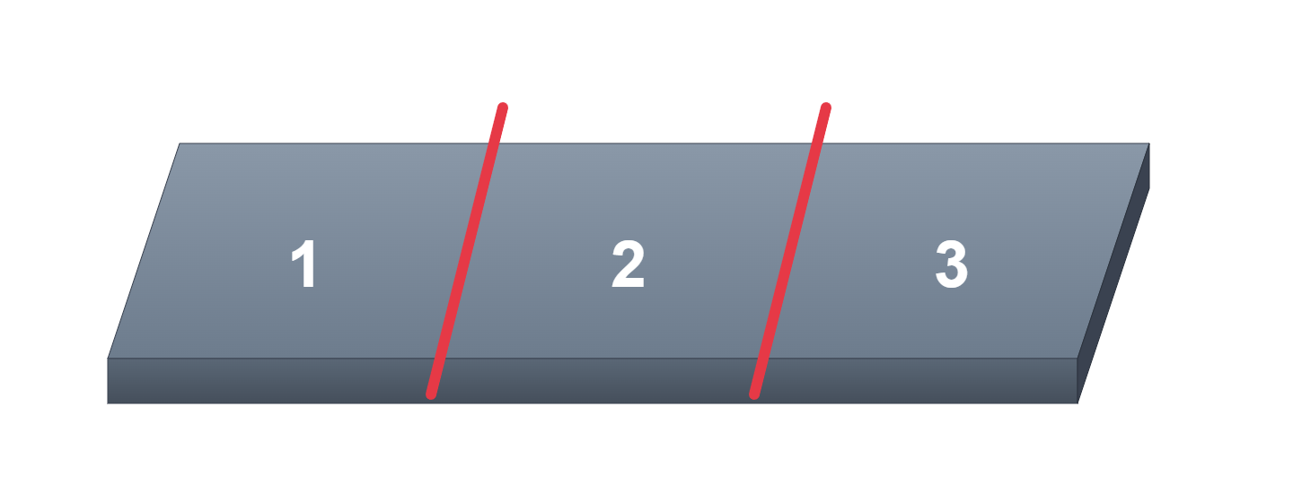
3 | 102 | 1 | 3 | X |  | 192.168.2.235 | 102-R1-03-X | 102-R1-01-3 | 4. IP REGAŁ (adres regału w sieci, uwaga musi być niezmienny zarezerwowany)
4 | 102 | 1 | 4 | X |  | 192.168.2.235 | 102-R1-04-X |  | 5. CZERWONE POLA WYMAGANE (SEKCJA/PÓŁKA) OPCJONALNIE
5 | 102 | 1 | 5 | X |  | 192.168.2.235 | 102-R1-05-X
6 | 102 | 1 | 6 | X |  | 192.168.2.235 | 102-R1-06-X
7 | 102 | 1 | 7 | X |  | 192.168.2.235 | 102-R1-07-X
8 | 102 | 1 | 8 | X |  | 192.168.2.235 | 102-R1-08-X
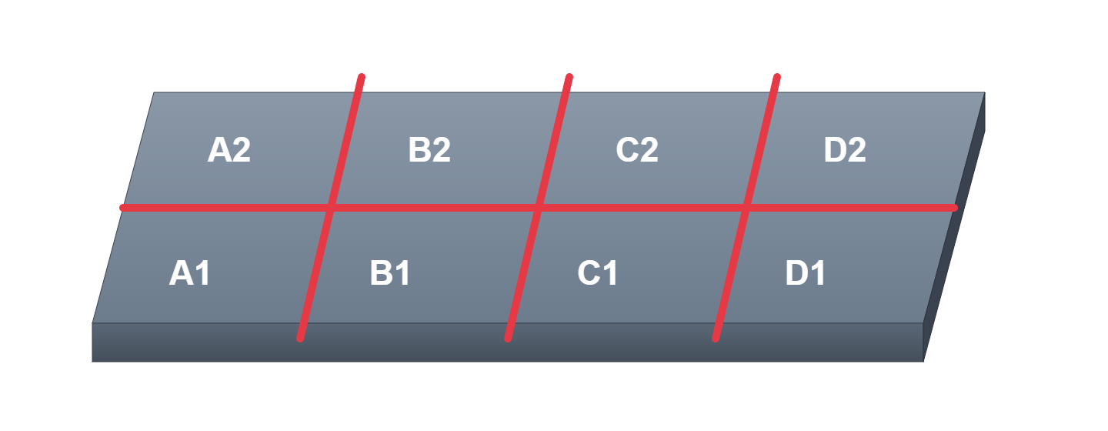
9
10
11
12
13
14
15
16
17
18
19
20
21

